Sheet1
* 자동판정시 표적장기별 기준으로 유해인자가 판정이 되는것 같은데요. 관련질환기준판정이 가능한지 확인부탁드립니다.
(검사항목과 상관없이 같은 표정장기별로 유해인자가 판정되니 상관없는 유해인자까지 물려서 자동판정되는것 같습니다. )
ex)일산화탄소, 진동 같이진행할경우 고지혈이나 심전도(심혈관계)결과때문에 진동도 같이 판정에서 이상있다고 나갑니다.
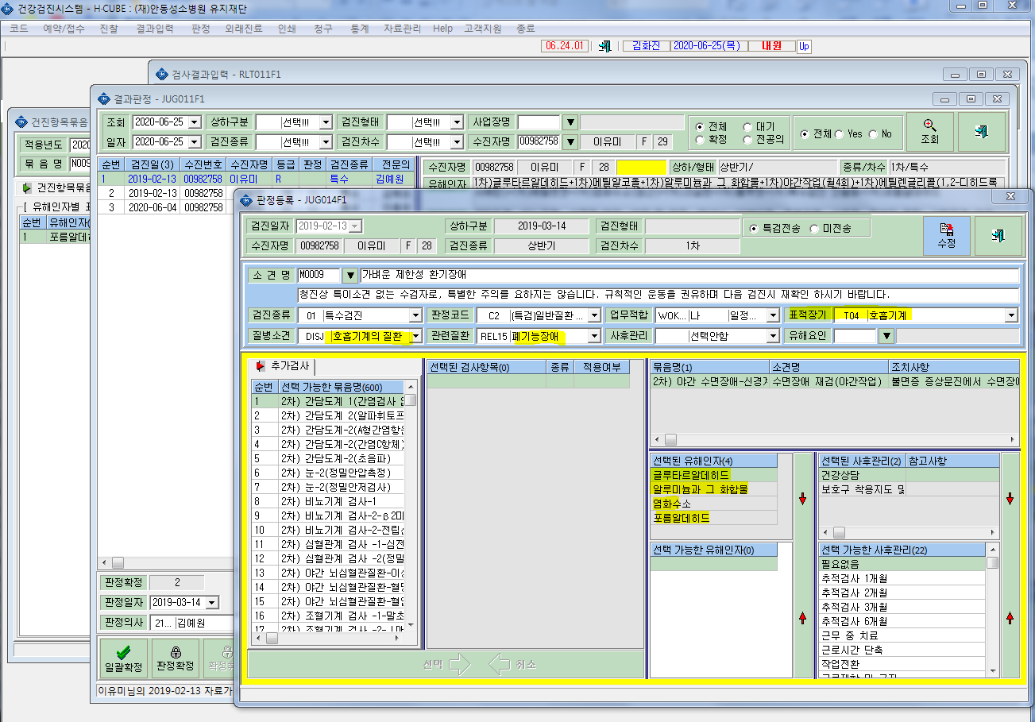

글루타르알데히드, 염화수소,포름알데히드는 폐기능검사와는 무관, 표적장기 호흡기계로 동일

